구매
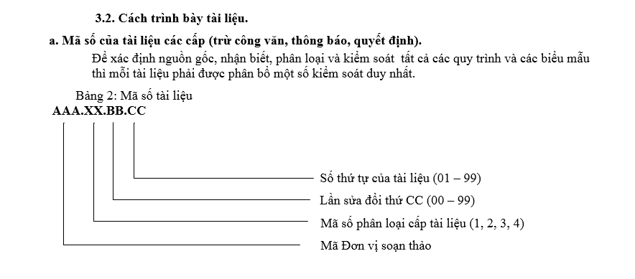
 |  | M&C 전자 VINA COMPANY LIMITED |  |  | 문서 코드 (Doc Code) | ISO.04.03.01
 |  | 내부 구매 부서 목록 구매 내부 문서 목록 |  |  | 발행일 (Issued Date) | 2019-01-07
 |  |  |  |  | 작성자:
 |  |  |  |  | 승인자 (Aprove by)

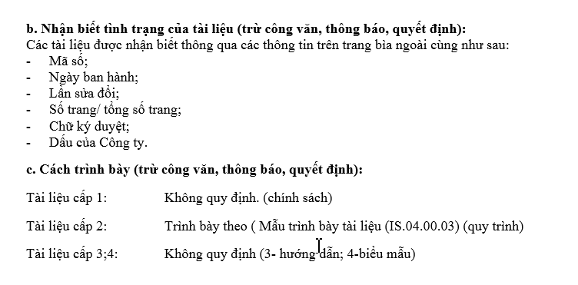
번호 (IT) | 이름 문서 (문서명) |  | 코드문서 (문서의 코드 번호) | 홍보부 (발급부서) | 발행일 (발행일) | 보험시간/구분 (발행횟수, 개정횟수)
 | 문서 목록 내부 |  | ISO.04.01.01 | 구매 | 2019-01-07 | 01
 | 구매 부서 목표 (구매부서 대상) |  | PUR.01.01.01 | 구매 | 2017-01-04 | 01
 | 절차 공급업체 구매 및 평가 (구매 및 판매자 관리) |  | PUR.02.02.01 | 구매 | 2017-01-04 | 02
 | 원자재 입고절차 : 국내 (국내 자재 투입 창고 프로세스) |  | PUR.02.01.02 | 구매 | 2017-01-05 | 01
 | 원자재 입고 절차 : 해외 (해외 자재 투입 창고 프로세스) |  | PUR.02.01.03 | 구매 | 2017-01-05 | 01
 | NG상품을 반품하는 과정 (NG자재반송공정) |  | PUR.02.00.04 | 구매 | 2017-01-05 | 00
 | 공정은 가공품을 관리합니다. (아워소싱 과정) |  | PUR.02.00.05 | 구매 | 2018-01-01 | 00
 | 절차 직원 교육 (구매직원 교육과정) |  | PUR.02.00.06 | 구매 | 2018-01-02 | 00
 | 절차는 위험 물질 관리에 대해 공급업체를 교육합니다. (유해물질 관리 교육과정) |  | PUR.02.00.07 | 구매 | 2018-01-01 | 00
 | 구매부서 조직도 (구매 조직도) |  | PUR.03.03.01 | 구매 | 2019-01-01 | 03
 | 지침서는 공급업체를 평가합니다. (구매의 공급업체 감사 프로세스) |  | PUR.03.01.02 | 구매 | 2019-02-01 | 01
 | 설명 구매부서 리스크 |  | PUR.03.00.03 | 구매 | 2019-02-01 | 00
 | 업무설명 구매부서 |  | PUR.03.00.04 | 구매 | 2019-02-01 | 00
 | ERP 시스템 구매요청 가이드라인 (ERP 시스템 구매요청 가이드라인) |  | PUR.03.00.05 | 구매 | 2019-02-01 | 00
 | 국내 주문 양식 (국내구매발주) |  | PUR.04.00.01 | 구매 | 2015-01-01 | 00
 | 해외 주문 양식 (해외구매발주) |  | PUR.04.00.02 | 구매 | 2015-01-01 | 00
 | 협력업체 목록 (Approval Vendor List) |  | PUR.04.05.03 | 구매 | 2017-01-04 | 05
 | 월별 공급업체 평가 추적 양식 (월간평가) |  | PUR.04.02.04 | 구매 | 2017-01-04 | 02
 | 공급업체 정보 시트 (벤더 정보) |  | PUR.04.00.05 | 구매 | 2018-02-01 | 00
 | QPA 감사 계획 (QPA 감사 계획) |  | PUR.04.00.06 | 구매 | 2019-01-01 | 00
 | QPA 평가 체크시트 (벤더 자격 체크시트) |  | PUR.04.00.07 | 구매 | 2019-01-01 | 00
 | KPI 목표 (KPI 목표) |  | PUR.04.01.08 | 구매 | 2019-01-01 | 01
 | 평가 KPI 결과 (KPI 상승) |  | PUR.04.00.09 | 구매 | 2019-01-01 | 00
 | 구매교육과정 내용 |  | PUR.04.00.10 | 구매 | 2019-05-03 | 00
 | 구매부서 교육 후 보고서 (연수과정 후 집합심사) |  | PUR.04.00.11 | 구매 | 2019-05-03 | 00
 | 구매 부서 용량 매트릭스 |  | PUR.04.00.12 | 구매 | 2019-01-08 | 00
 | 공급업체 평가팀 역량 매트릭스 |  | PUR.04.01.13 | 구매 | 2019-01-08 | 01
 | 인재육성전략(인재육성계획) |  | PUR.04.00.14 | 구매 | 2019-01-08 | 00
 | 인적 자원 교육 회의록(인적 자원 교육 계획) |  | PUR.04.00.15 | 구매 | 2019-01-08 | 00
 |  |  |  | 구매 |  | 00
 |  |  |  | 구매 |  | 00
 |  |  |  | 구매 |  | 00

